Sheet1
日历工作计划表 |  |  | Calendar work schedule
 | 已完成 | 4 | 进行中 | 2 | 已取消 | 5 | 未完成 | 1

序号 | 开始日期 | 任务名称 | 结束日期 | 是否重要 | 完成情况 | 耗时天数 | 负责人 | 备注 | 选择年份 |  | 2022 | 选择月份 |  | 9 |  | 完成情况 | 完成数量
1 | 2022-09-01 | 名称1 | 2022-09-10 | 是 | 已完成 | 9 | 姓名1 |  | 日 | 一 | 二 | 三 | 四 | 五 | 六 | 已完成 | 4
2 | 2022-09-02 | 名称2 | 2022-09-21 | 否 | 已完成 | 19 | 姓名2 |  | 2022-08-28 | 2022-08-29 | 2022-08-30 | 2022-08-31 | 2022-09-01 | 2022-09-02 | 2022-09-03 | 进行中 | 2
3 | 2022-09-03 | 名称3 | 2022-09-30 | 是 | 已取消 | 27 | 姓名3 |  | 2022-09-04 | 2022-09-05 | 2022-09-06 | 2022-09-07 | 2022-09-08 | 2022-09-09 | 2022-09-10 | 已取消 | 5
4 | 2022-09-04 | 名称4 | 2022-09-05 | 否 | 未完成 | 1 | 姓名4 |  | 2022-09-11 | 2022-09-12 | 2022-09-13 | 2022-09-14 | 2022-09-15 | 2022-09-16 | 2022-09-17 | 未完成 | 1
5 | 2022-09-05 | 名称5 | 2022-09-14 | 是 | 进行中 | 9 | 姓名5 |  | 2022-09-18 | 2022-09-19 | 2022-09-20 | 2022-09-21 | 2022-09-22 | 2022-09-23 | 2022-09-24
6 | 2022-09-06 | 名称6 | 2022-09-27 | 否 | 进行中 | 21 | 姓名6 |  | 2022-09-25 | 2022-09-26 | 2022-09-27 | 2022-09-28 | 2022-09-29 | 2022-09-30 | 2022-10-01
7 | 2022-09-07 | 名称7 | 2022-09-17 | 是 | 已取消 | 10 | 姓名7 |  | 2022-10-02 | 2022-10-03 | 2022-10-04 | 2022-10-05 | 2022-10-06 | 2022-10-07 | 2022-10-08
8 | 2022-09-08 | 名称8 | 2022-09-20 | 否 | 已取消 | 12 | 姓名8 |  | 工作计划完成情况
9 | 2022-09-09 | 名称9 | 2022-09-10 | 是 | 已完成 | 1 | 姓名9
10 | 2022-09-10 | 名称10 | 2022-09-14 | 否 | 已完成 | 4 | 姓名10
11 | 2022-09-11 | 名称11 | 2022-09-20 | 是 | 已取消 | 9 | 姓名11
12 | 2022-09-12 | 名称12 | 2022-09-25 | 否 | 已取消 | 13 | 姓名12
 |  |  |  |  |  | 0
 |  |  |  |  |  | 0
 |  |  |  |  |  | 0
 |  |  |  |  |  | 0
 |  |  |  |  |  | 0
 |  |  |  |  |  | 0
 |  |  |  |  |  | 0
 |  |  |  |  |  | 0
 |  |  |  |  |  | 0

说明
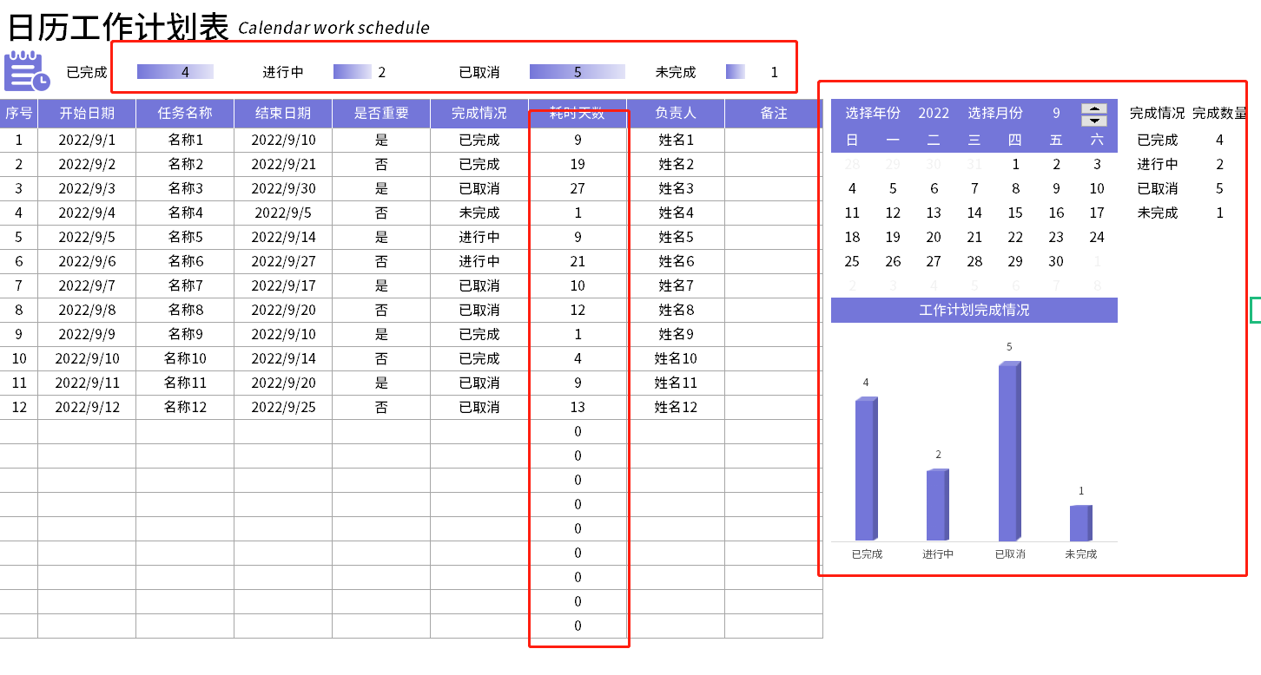
表格模板使用说明
（本页为说明页，用户使用模板时可删除本页内容）
01
基础操作指南
· 如何撤销工作表保护？
1、选中对应工作表。
2、点击：「审阅---撤销工作表」保护。
· 如何增加行数？
1、选中最后一行，鼠标放在选中区域右下角。
2、当鼠标箭头变成黑色十字形时，点击鼠标左键下拉即可。
· 请在此处输入表格使用说明问题。
1、框起来的都是公式自动计算，其余地方手动填写数据即可。

